ศทบ01
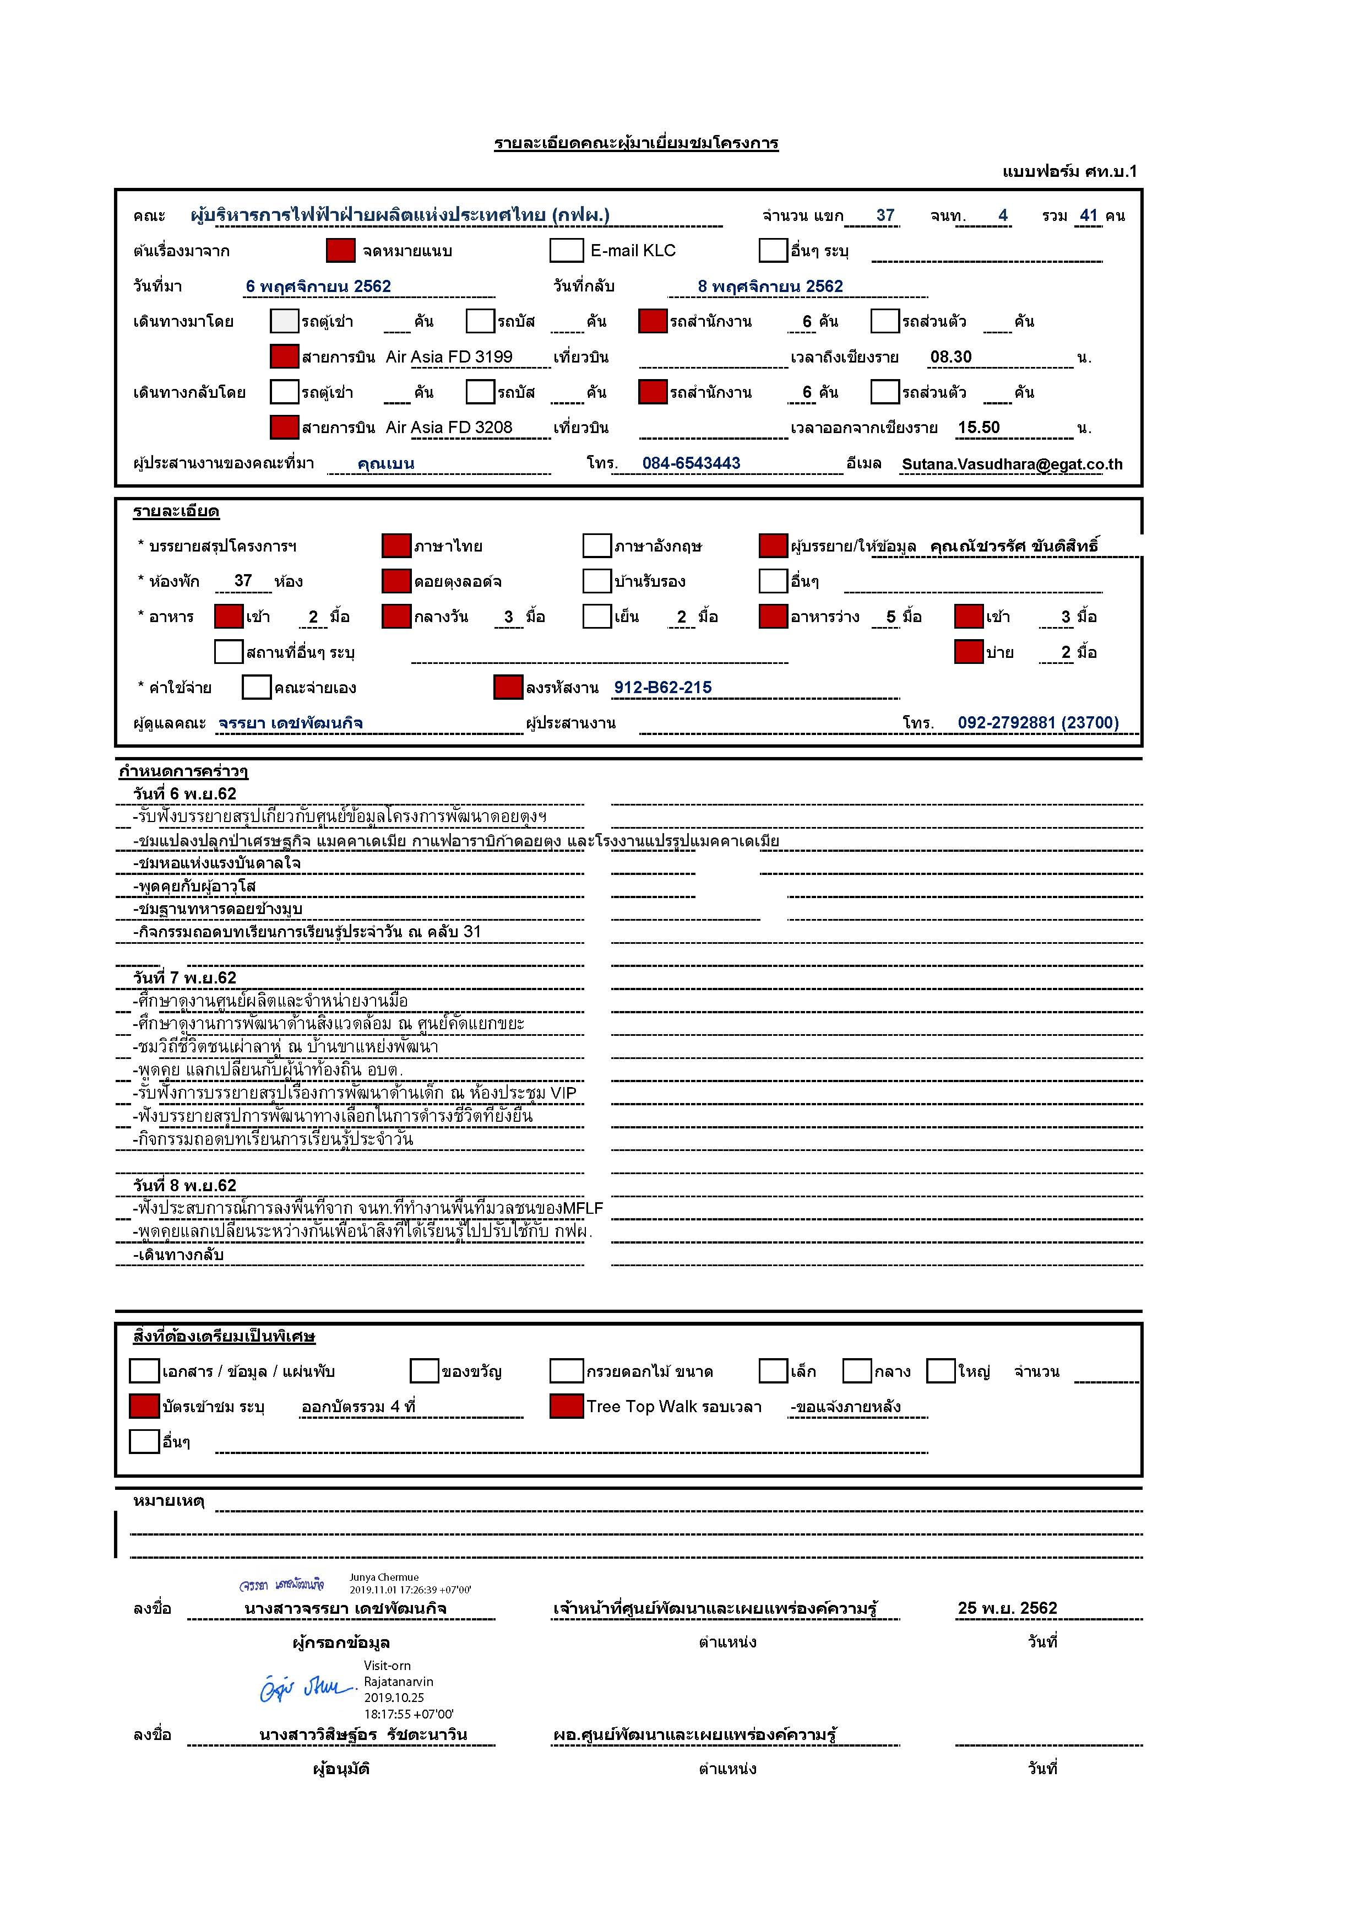

กำหนดการคณะ
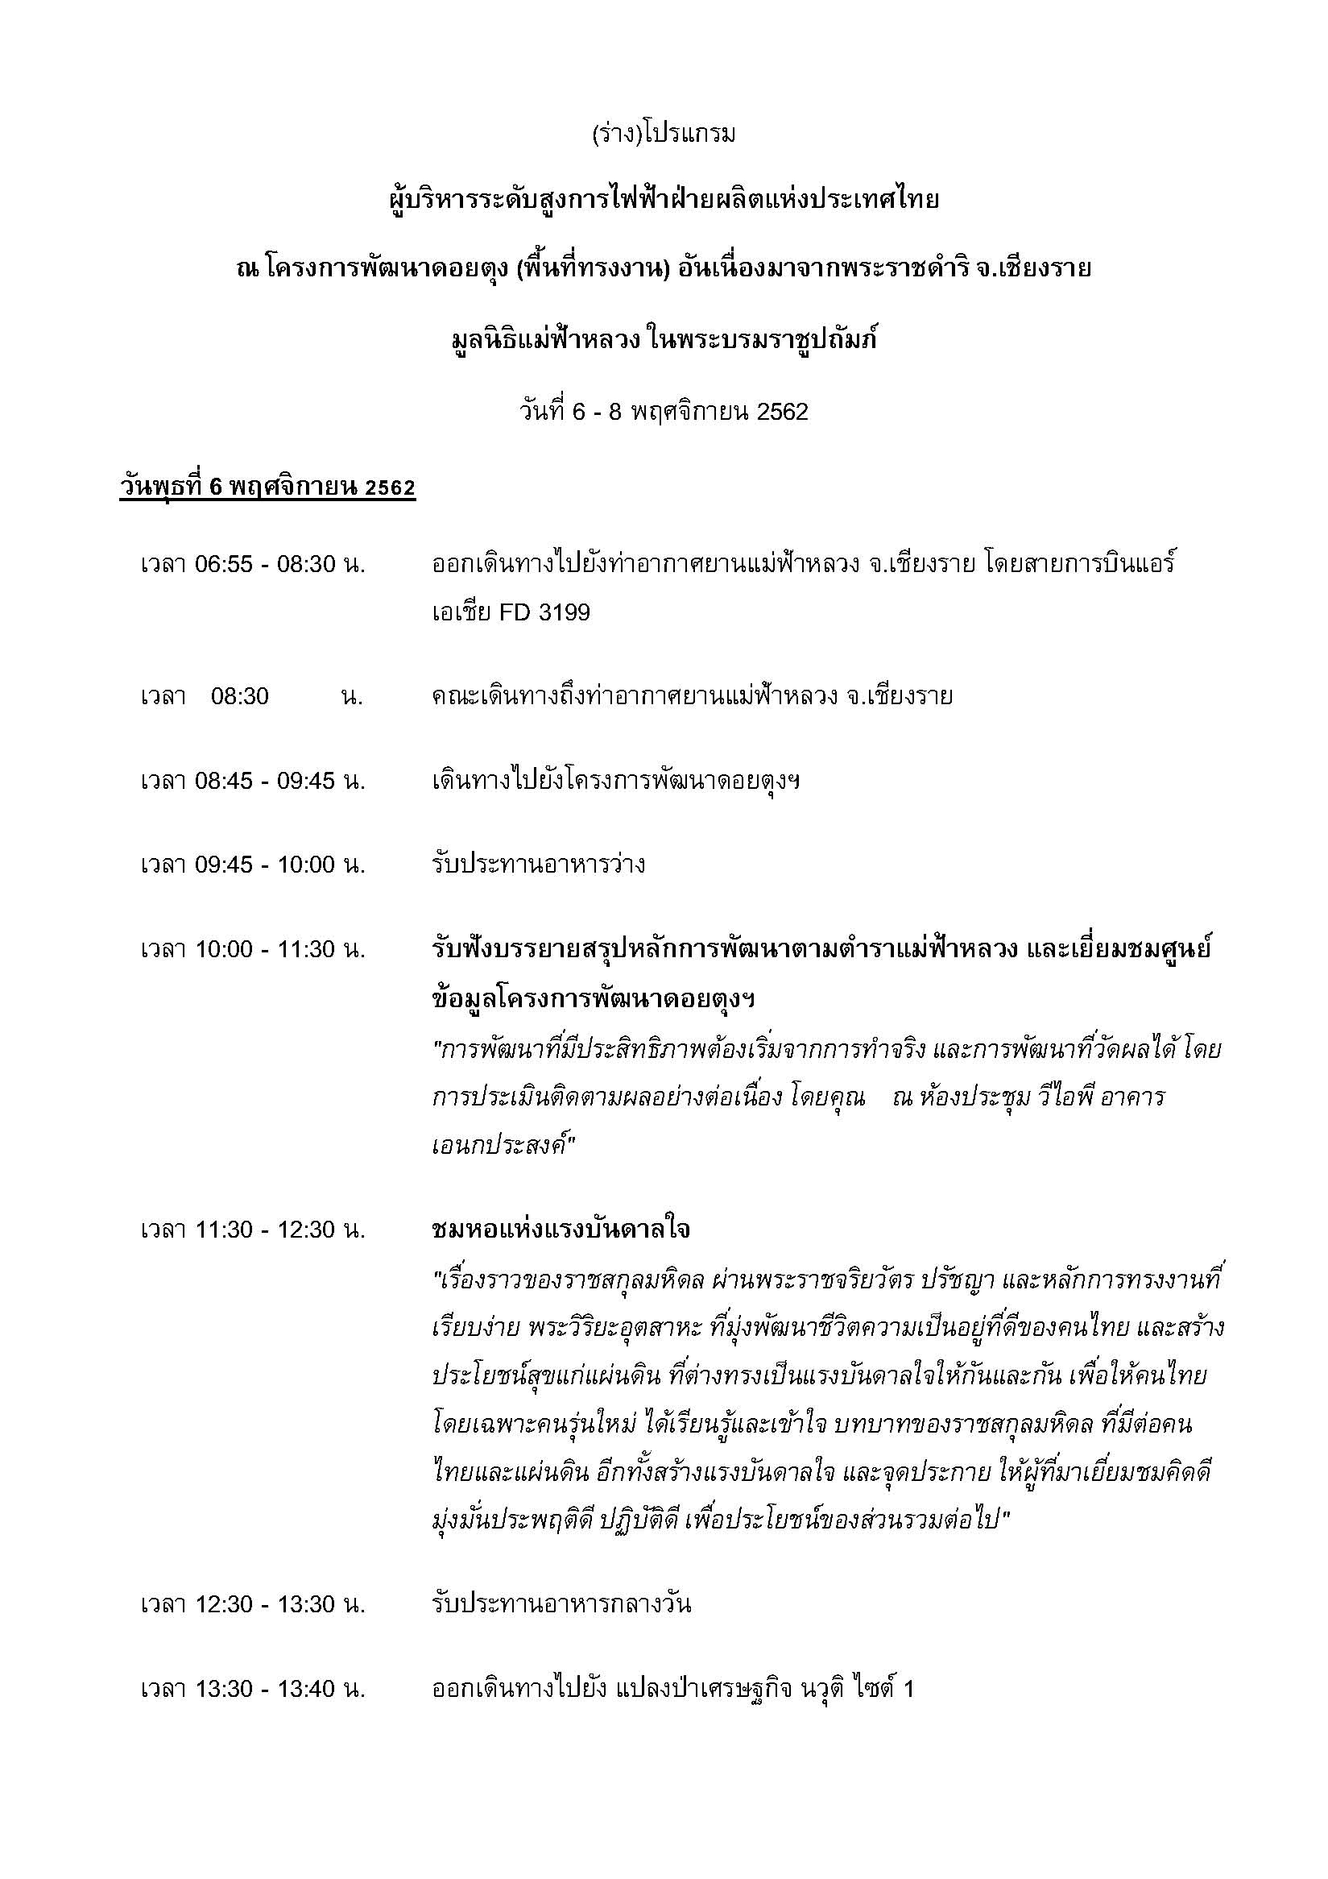
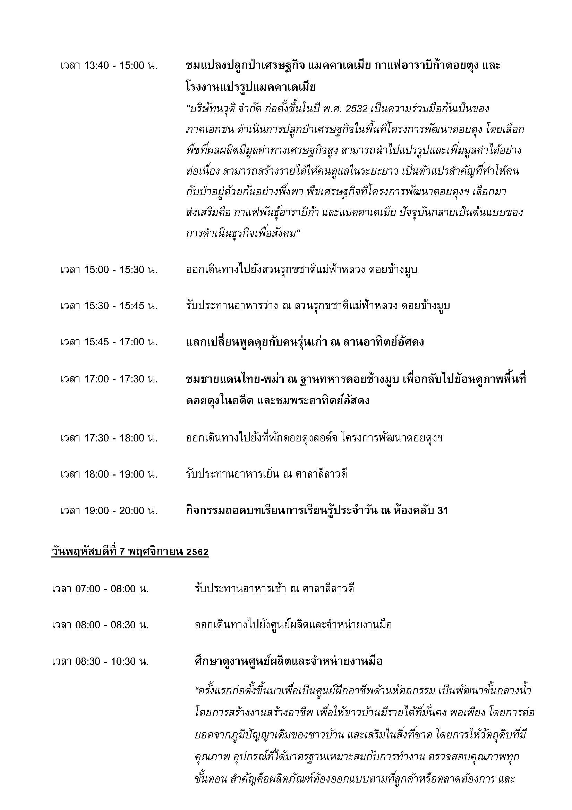

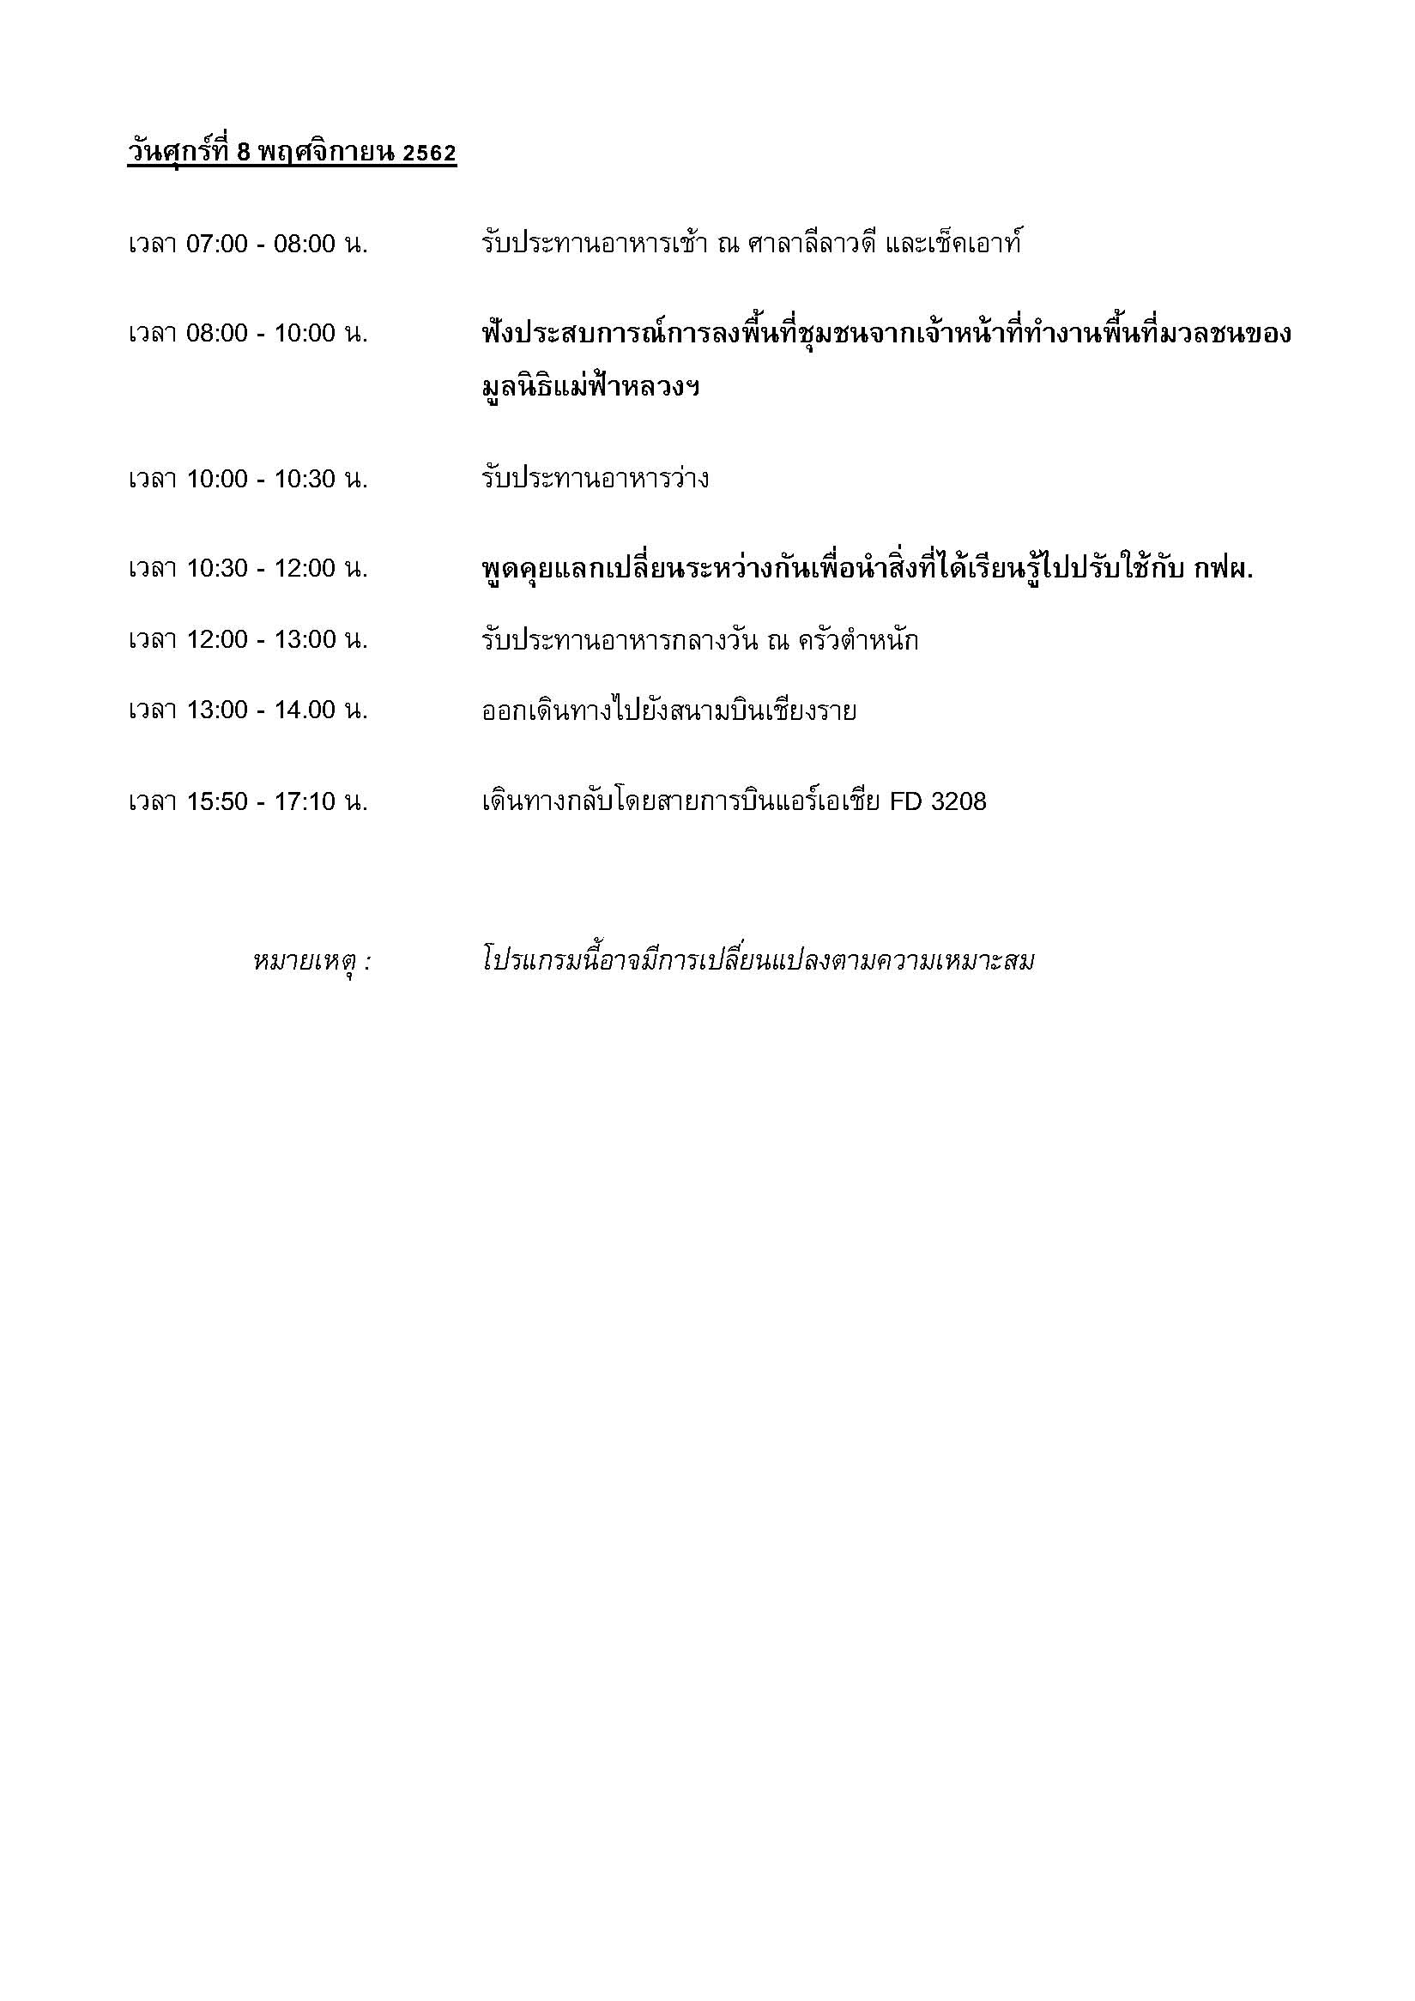
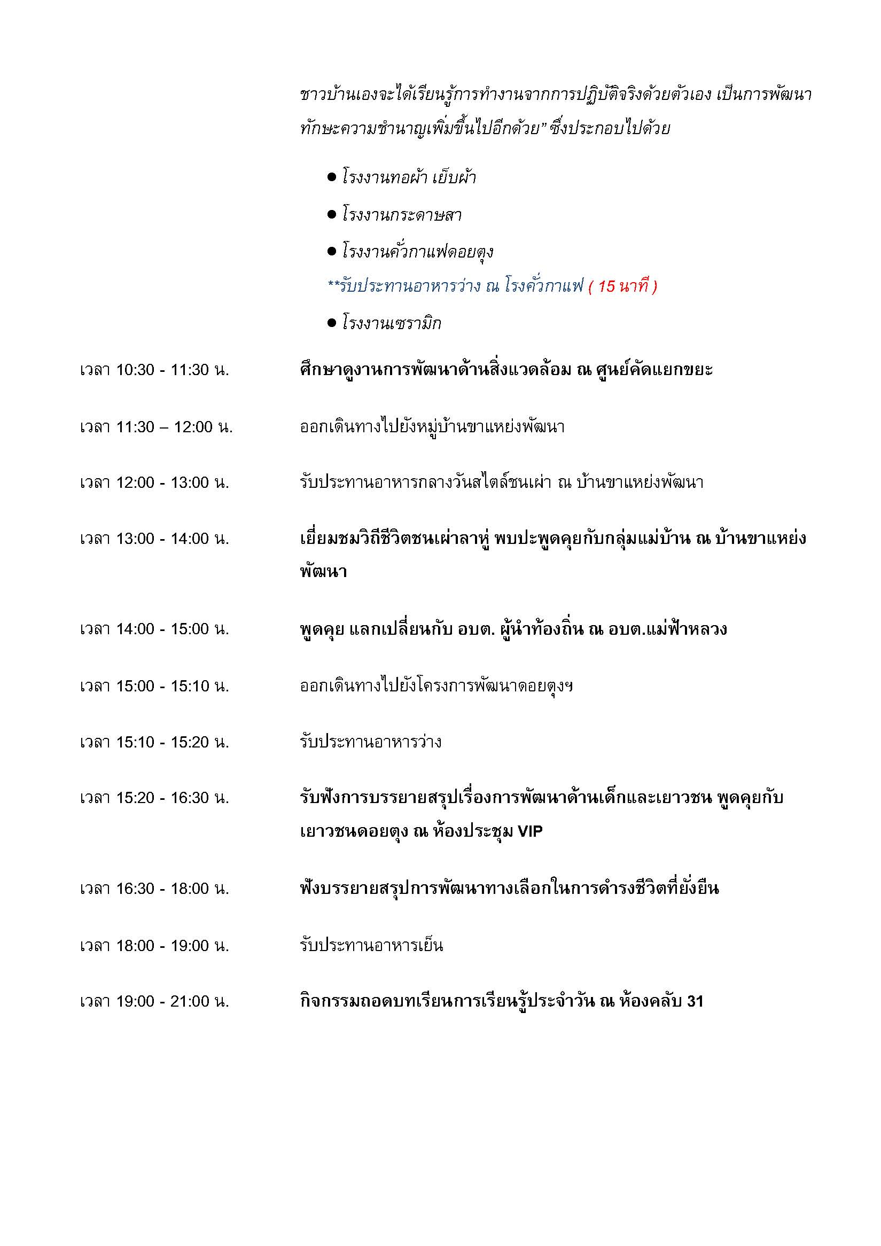

รูปบุคคลสำคัญในคณะ
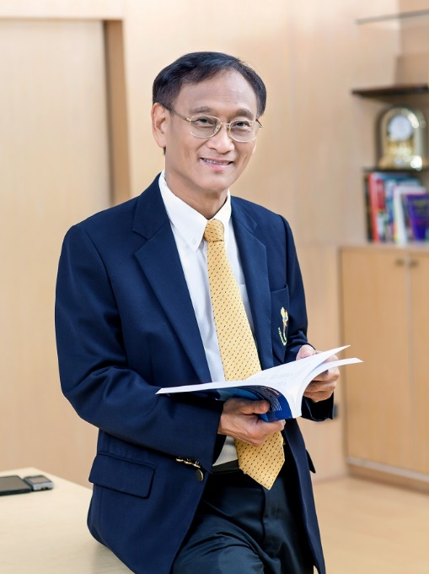
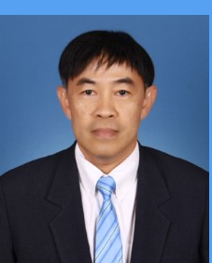
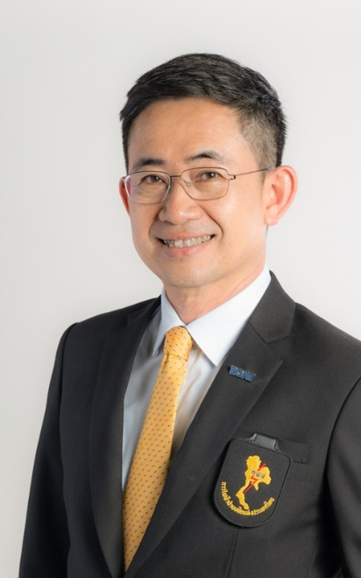

นายกรศิษฏ์ ภัคโชตานนท์
ที่ปรึกษารองผู้ว่าการยุทธศาสตร์/อดีตผู้ว่า กฟผ.
นายบุญญนิตย์ วงศ์รักมิตร
รองผู้ว่าการธุรกิจเกี่ยวเนื่อง
นายเทพรัตน์ เทพพิทักษ์
รองผู้ว่าการพัฒนาโรงไฟฟ้าและพลังงานหมุนเวียน

